Fichas Técnicas de Indicadores
Elemento | Descripción
Nombre del indicador | Porcentaje de avance en la etapa de proyecto
Definición conceptual | El porcentaje de avance en la etapa de proyecto representa el avance alcanzado de conformidad con la etapa en que el proyecto se encuentra, se definen como principales etapas: preinversión, licitación, ejecución de obra, las cuales a su vez concentran una serie de actividades a saber:
 | 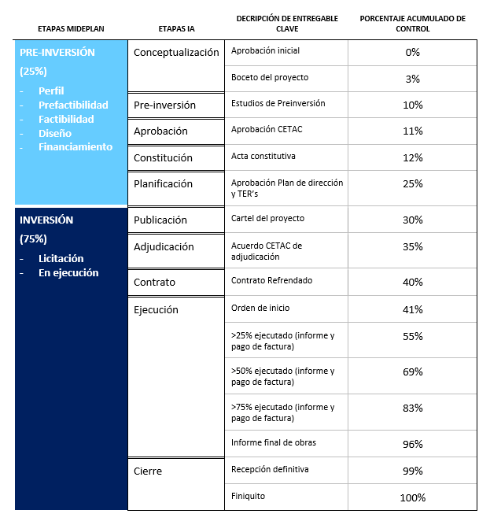
Fórmula de cálculo | Porcentaje de avance de de la etapa de proyecto alcanzado / Porcentaje de avance de la etapa de proyecto programado
Componentes de la fórmula de cálculo | Porcentaje de avance de de la etapa de proyecto alcanzado Porcentaje de avance de la etapa de proyecto programado
Unidad de medida del indicador | Porcentaje
Interpretación | El proyecto se desarrollará por etapas de conformidad con la programación y cronograma de avance de obra física. El indicador presentará una medición de conformidad con las etapas que lo conforman.
 | El proyecto cuenta con un avance de X% en la etapa de preinversión, licitación o ejecución.
Desagregación | La desagregación será "nacional" por cuanto se cuenta con Aeródromos a lo largo y ancho del territorio costarricense. Además los proyectos de inversión pueden desagregarse y ubicarse de conformidad con las Regiones de MIDEPLAN. Región Brunca: Golfito, Palmar Sur, Coto 47, Pérez Zeledón Región Central: AITBP Región Chorotega: AIDOQ Región Huetar Caribe: Guápiles, AIL, Tortuguero, Batáan Región Huetar Norte: Upala Región Pacífico Central: Quepos
Línea base | La línea base estará dada por el avance de la etapa de proyecto que se haya alcanzado en el periodo anterior en los casos que así lo contengan.
Meta | Por lo general las metas de cumplimiento de avance de las etapas de los proyectos se estará programando al 100% a menos que el mismo cuente con avance alcanzado en el periodo anterior.
Periodicidad | Periodicidad no definida, de manera alternativa: Semetral - Anual

Fuente | Se cuenta con datos del indicador en los avances de proyectos de inversión que se presentan regularmente a los Jerarcas Institucionales, expedientes de cada proyecto, ubicados en la Unidad de Infraestructura Aeronáutica y la Unidad de Planificación en el Proceso de Gestión de Proyectos Oficina PMO. La información se mantiene en archivos digitales y expedientes físicos.
Clasificación | Seleccione a qué tipo de indicador corresponde:
 | ( ) Impacto.
 | ( ) Efecto.
 | ( x) Producto.
Tipo de operación estadística | Registros administrativos, bitácoras oficiales de cada proyecto.
Comentarios generales | Se considera el indicador de "porcentaje de avance en la etapa de proyecto" con el fin de mostrar avances en las fases previas a la ejecución física de las obras, por cuanto las gestiones de preinversión y licitación requieren de grandes esfuerzos y tiempos extensos en su desarrollo; de esta manera se muestra el avance en gestiones administrativas previo al avance de la ejecución física de las obras.
Fuente: INEC, Mideplan, MINHAC. MOPT | INEC, Mideplan, MINHAC.

Nota: Es importante señalar que el indicadorr será aplicado para los todos los objetivos planteados, por lo tanto para todos aplica la misma ficha técnica.

